2019
Model: | TXB 123 TCPDNB Pyro

 |  |  |  |  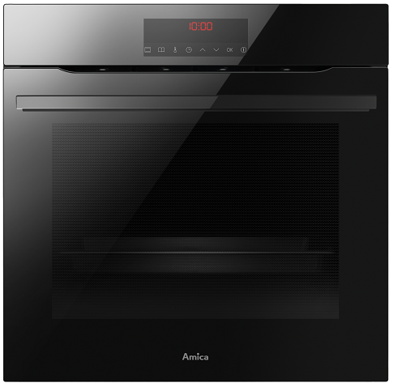
Multifunkční trouba s pyrolýzou
X-type

Doporučená MOC (vč. DPH): |  |  | 10,990 Kč

Provozní vlastnosti:

Energetická třída: |  | A+
Objem: |  | 77 | l
Příkon: |  | 3.6 | kW
Připojení k elektrické síti: |  | 230 | V

Funkce:

Typ programátoru Tc / Plně senzorové ovládání |  |  |  | Barva: |  | Černá
12 | funkcí trouby vč. grilu a horkého vzduchu
Počet přednastavených pečících receptů: |  |  | 19
Super rychlý ohřev 150°C za 3 min. |  |  |  | Rozměry:
Dětský zámek
Katalyzátor zápachu - odstraňuje zápach při pečení |  |  |  |  | Výška: | 59.5 | cm
 |  |  |  |  | Šířka: | 59.5 | cm
 |  |  |  |  | Hloubka: | 57.5 | cm

Konstrukce:

Gril |  | 1500 | W
Horní topné těleso |  | 900 | W
Spodní topné těleso |  | 1100 | W
Zadní kruhové topné těleso |  | 2100 | W | Objednací kód: |  | 56956
Teleskopické výsuvy plechů s funkcí STOP |  |  | 1x
Pyrolytické číštění trouby
Počet skel dveří trouby |  | 4
Vnitřní ochlazovací ventilátor
I-Cool Front - chladné čelo trouby na dotek
Soft Close - tlumené dovírání dvířek
BakingPro systém

Ostatní údaje:

Extra velký hluboký pečicí plech |  |  | 1x
Extra velký mělký pečicí plech |  |  | 1x
Rošt |  |  | 1x
Halogenové osvětlení trouby

